利用申込書
今年度 新規申し込みか 継続利用か
 |  |  |  |  |  |  |  |  |  |  |  |  | No.
 |  |  | 筑波大学山岳科学センター菅平高原実験所 利用申込書 |  |  |  |  |  |  |  |  | 今年度
 |  |  |  |  |  |  |  |  |  |  |  |  | 年 | 月 |  | 日
筑波大学山岳科学センター長 殿

利用者所属 |  |  |  |  |  |  |  |  |  |  |  | 職名・学年
氏名 |  |  |  |  |  |  |  | E-mail
連絡先住所 |  |  | 〒
携帯電話番号 |  | （必須） |  |  |  |  |  |  |  | ＊本実験所で活動中に連絡の取れる番号を記入
利用者が学生の場合に記入
指導教員所属 |  |  |  |  |  |  |  |  |  |  |  | 職名
氏名 |  |  |  |  |  |  |  | E-mail
連絡先住所 |  |  | 〒
電話番号
当実験所の教員に予め連絡を取られている場合、受入担当教員名を記入 |  |  |  |  |  |  |  |  |  | 利用許可となった場合、受け入れ担当の教員を配置いたします。
受入教員名
 |  | 下記の通り実験所の利用を申し込みますので、許可願います。
 |  | なお、利用にあたっては山岳科学センター利用規程及び利用心得を遵守します。
詳細（実習名・内容などなるべく詳しく・日程表がある場合には添付してください）
記
利用目的

利用期間 |  |  | 年 |  | 月 |  | 日 | ～ |  | 年 | 月 | 日 | 宿泊利用 |  | 泊 |  | 日
利用人数 | 男 |  | 人 |  | 女 |  | 人 |  | 合計 |  | 人 |  | 日帰り利用 |  |  | 日間
備考 | 食事 |  |  | 注）食事変更は利用日の３日前（土日をはさむ場合は４日前）までに連絡してください.期限後のキャンセルは、料金が発生いたします.
 | 本紙の他に、必要に応じて右記書類（別紙）を提出してください。 |  |  |  | □ | 利用者内訳書
 |  |  |  |  | □ | 設備・備品使用申込書 （実験室、顕微鏡等を利用する場合は必須）
 |  |  |  |  | □ | 研究計画書 （必須：同一研究利用の場合は、年度ごとに初回のみ）
 |  |  |  |  | □ | 実習日程表 （実習利用の場合は必須）

必ず、利用日より14日前までには宿泊予約を完了して下さい。原則、土・日・祝日はチェックイン、チェックアウトができず、食事が出ません。
利用申込書に書かれた個人情報は、菅平高原実験所の事務手続きのみに使用します。
振込金額を事務室に確認のうえ、宿泊2日前（土日祝を除く）までに下記口座にお振込み下さい（振込後のキャンセルは、原則的に返金できません）。
（やむを得ぬ事由によるキャンセルの場合は、ご相談ください。返金事務手数料として1700円掛かります。）
※急な変更等が予想される予約の場合は、利用日当日の支払いも可能です。
来所2週間前から「新型コロナ対策山岳センター健康チェックシート」に体調を記録し、事務室にご提出ください。
来所時に振替払込請求書兼受領証、銀行窓口又はATMの発行する振込受領書、インターネットの振込画面を印刷したもの等を、
事務室へ提示して下さい。

ゆうちょ銀行振込先口座 口座記号・番号：00150－3－296962 口座名：筑波大学菅平出納口 |  |  |  |  | 銀行からの振込の場合 ゆうちょ銀行（コード9900） 支店：〇一九（ゼロイチキュウ コード019） 当座預金 0296962 |  |  |  |  |  |  |  | センター長 | 係長 |  | 担当者

研究計画書
今年度 新規申し込みか継続か
計画変更した場合は、再提出をお願いします
筑波大学山岳科学センター長 殿
 |  |  |  |  |  |  | 研究計画書
 |  |  |  |  |  |  |  |  | 申請年月日 |  | 年 | 月 | 日
利用者情報
氏名(代表者）
所属
連絡先 |  |  | Tel： |  |  | Fax： |  |  |  | E-mail：
指導教員
連絡先 |  |  | Tel： |  |  |  | E-mail：
①研究グループ
書ききれない場合は利用者リストを自由形式で別紙で添付してください
（人数規模等）
②研究テーマ
（内容等）
③目的

④実施期間 |  |  |  |  | 年 |  | 月 |  | 日 | ～ | 年 | 月 | 日
（年度毎に提出）
⑤実施内容
（調査地点は裏面の図にご記入ください。）

実験処理、破壊的調査、かく乱、採集、調査機器設置等、実験地の改変が生じる操作を計画している場合は、その点について詳細にご記入ください。

⑥備考

データの提供に際してのご希望、注意事項をご記入ください。
⑦データ

⑧実験所 受け入れ担当者
⑨実験研究棟の使用 |  |  |  |  | ⑪使用する 設備・機器等
⑩フィールドの使用
⑫フィールドの利用場所 下図に利用箇所を記入して下さい。すでに実験に使用している場所もありますので、場所の選定は必ず当実験所技術職員にご相談ください。調査開始後に実際の位置をGPSでdegree度（百分率表記、度分秒ではない）で測定し、技術職員(kanai@sugadaira.tsukuba.ac.jp）にお知らせください。毎木調査プロット内に限り、座標位置の連絡だけで構いません。
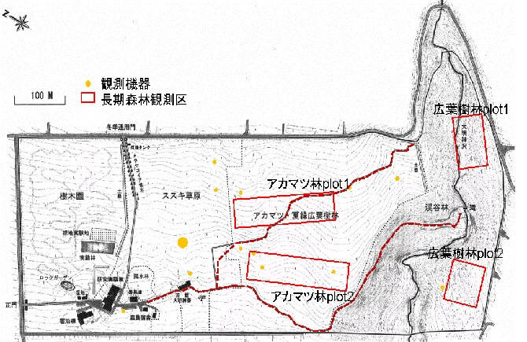

※①②④⑤は、当実験所のHPにて公開します。不都合があればご相談ください。

 | 研究利用に関する同意書
 |  | 私は筑波大学山岳科学センター菅平高原実験所(以下「実験所」)を研究利用するにあたり、 以下の事項を確認の上、同意します。

 |  |  |  |  |  |  |  | 記
 | １、データ取得者の優先権を著しく侵害しない範囲で実験所がデータの公開・共有を求めた場合、これに応じます。
 | ２、実験所に設置した測器・調査用具等は全て研究終了時までに撤去して、現状復帰します。
 | また研究を継続する場合は、継続申請を行います。
 | ３、研究を遂行する上で実験所の協力を得たり、実験所のデータや成果物を利用したりした場合は、
 | 研究成果を発表する際にそのことを明記します。
 | ４、実験所を利用して研究成果を出版した際には、随時実験所に報告します。
 | ５、実験所が提供するデータが研究成果物等の主要要素となる場合は、共同研究による利用を基本として
 | 実験所と相談いたします。
 |  |  |  |  |  |  |  |  |  |  |  | 以上
 |  |  | 年 | 月 |  | 日 | 氏名

